Sheet1
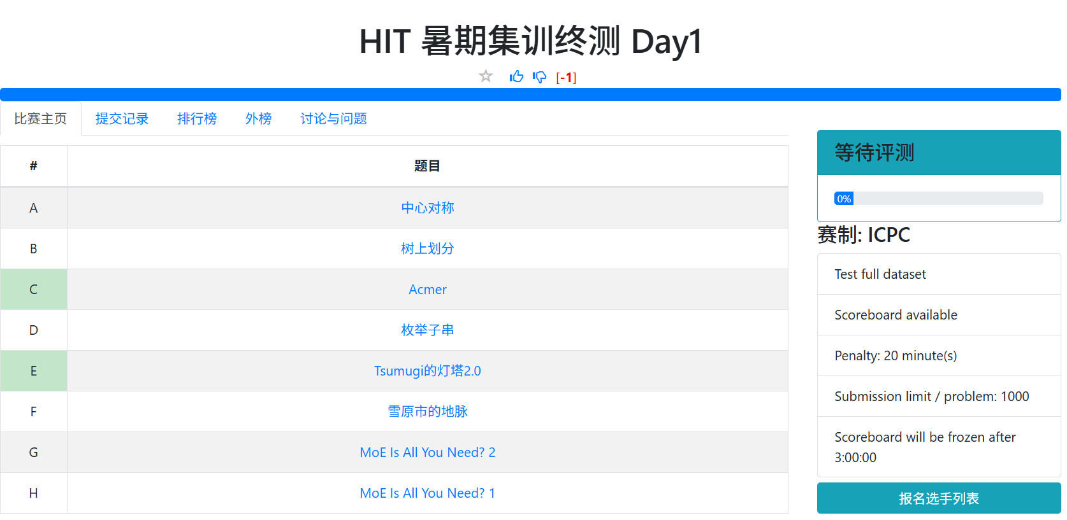
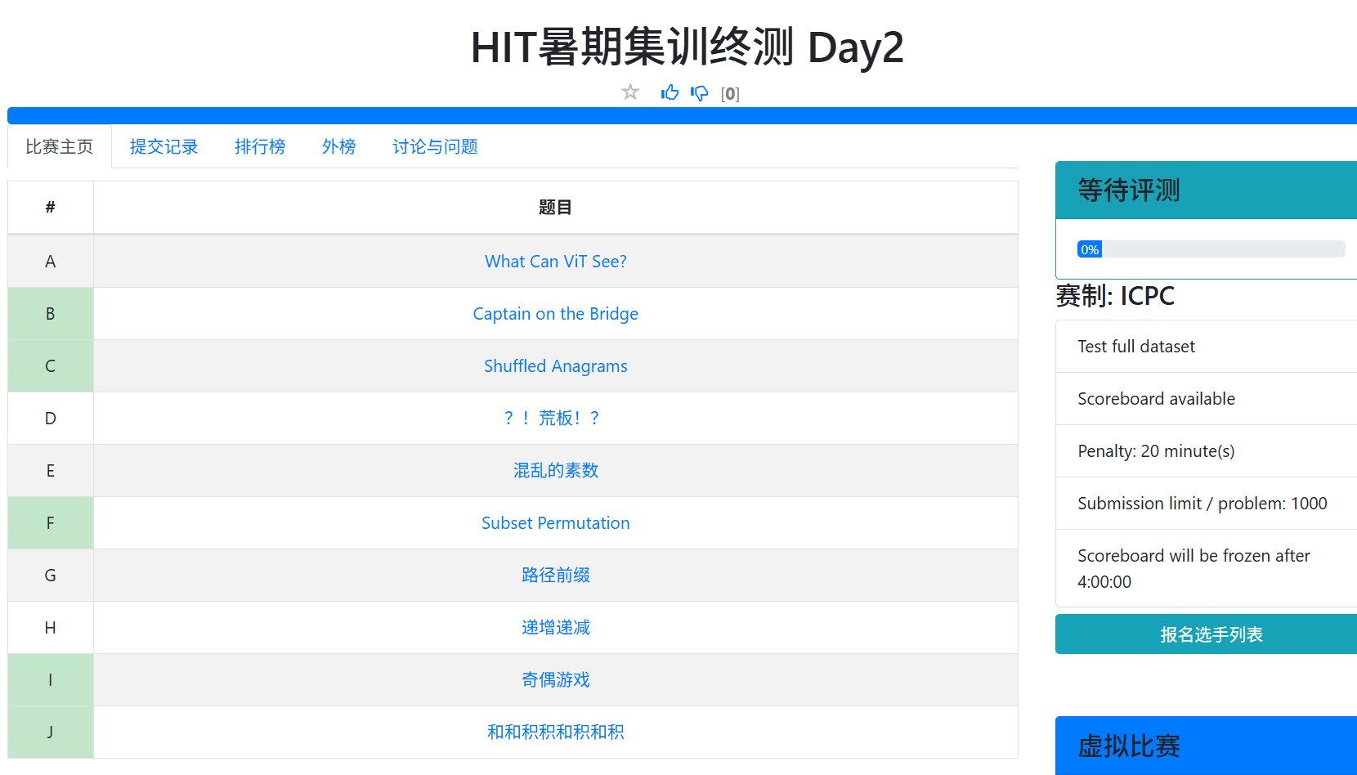
日期 | 题目 | 地址 | 密码 | 发题人 | 出题人(Vjudge ID)
7.18 | 入门与枚举 | https://vjudge.net/contest/831265 | 标题仅供参考 | 玮way(郭道玮) | Way_ay
7.19 | STL和基础数据结构 | https://vjudge.net/contest/832397 | 不要使用AI | quelqu'un(李嘉弘) | zimang233
7.20 | 模拟与搜索 | https://vjudge.net/contest/831070 | passw0rd | quelqu'un(李嘉弘) | f2021ljh
7.21 | 前缀和、排序、二分等 | https://vjudge.net/contest/832938 | anatagawatashinomasutaaka | LuphySicter | LuphySicter
7.22 | 贪心与DP基础 | https://vjudge.net/contest/833539 | ovo | 洼(张彭凯) | AWR2020
7.23 | 周测1 | https://vjudge.net/contest/832323 | PythonNeverTLE | 玮way(郭道玮) | Way_ay
7.25 | LIS与背包等 DP 入门 | https://vjudge.net/contest/834706 | もうじき夏が終わるから | LuphySicter | LuphySicter
7.26 | 典型DP类型与优化 | https://vjudge.net/contest/835054 | 周日也要加班哦 | kirakira！ | zimang233
7.27 | 序列问题和数据结构 | https://vjudge.net/contest/831071 | ds_is_not_all_you_need | quelqu'un(李嘉弘) | f2021ljh
7.28 | 单调结构 | https://vjudge.net/contest/835852 | laibeihaochayaoyiyao | 洼(张彭凯) | AWR2020
7.29 | 数据结构优化dp | https://vjudge.net/contest/835683 | 啊吧啊吧 | 玮way(郭道玮) | Way_ay
7.30 | 周测2 | https://vjudge.net/contest/836564 | 刚刚时间不是我设置的 | kirakira！ | zimang233
8.1 | 组合计数与概率 | https://vjudge.net/contest/831073 | there_is_no_gf | quelqu'un(李嘉弘) | f2021ljh
8.2 | 数论基础 | https://vjudge.net/contest/837424 | ExCalibur!!!!! | LuphySicter | LuphySicter
8.3 | 字符串入门与哈希 | https://vjudge.net/contest/837956 | qaq | 洼(张彭凯) | AWR2020
8.4 | 字符串匹配 | https://vjudge.net/contest/838134 | 字符串不匹配 | 玮way(郭道玮) | Way_ay
8.5 | 字典树和位操作及01字典树 | https://vjudge.net/contest/838626 | 字典树和位操作及01字典树 | kirakira！ | zimang233
8.6 | 周测3 | https://vjudge.net/contest/831074 | 题目大致按难度排序 | quelqu'un(李嘉弘) | f2021ljh
8.8 | 树入门与树上dp | https://vjudge.net/contest/839536 | 周六晚上记得打abc喵 | LuphySicter | LuphySicter
8.9 | LCA、欧拉序、树上差分 | https://vjudge.net/contest/840229 | qaq | 洼(张彭凯) | AWR2020
8.10 | 图入门与最短路 | https://vjudge.net/contest/839950 | 全是洛谷的 | 玮way(郭道玮) | Way_ay
8.11 | 生成树和匹配 | https://vjudge.net/contest/838657 | 这一天量会很大 | quelqu'un(李嘉弘) | zimang233
8.12 | 连通性和2-SAT | https://vjudge.net/contest/831076 | !?password?! | quelqu'un(李嘉弘) | f2021ljh
8.13 | 周测4 | https://vjudge.net/contest/840650 | 唯有那份炫目，我仍未忘怀 | LuphySicter | LuphySicter
8.15 | 常见Trick | http://vjudge.net/contest/840251 | isolveproblem | 洼(张彭凯) | AWR2020
8.16 | 博弈论与构造 | https://vjudge.net/contest/840096 | 巴巴博弈 | 玮way(郭道玮) | Way_ay
8.17 | 计算几何 | https://vjudge.net/contest/842026 | 不会计算几何 | LuphySicter | LuphySicter
8.18 | 双指针与RMQ | https://vjudge.net/contest/841666 | 2ptr&rmq | quelqu'un(李嘉弘) | f2021ljh
8.19 | 非传统题 | https://vjudge.net/contest/842598 | 以此烈火，斩无不断 | LuphySicter | LuphySicter
8.20 | 周测5 | https://vjudge.net/contest/840264 | 题目并不按难度排序 | 洼(张彭凯) | AWR2020
8.22 | 终测1 | https://qoj.ac/contest/3955 | 邀请可见
8.23 | 终测2 | https://qoj.ac/contest/3956 | 邀请可见

